상품제안서
포켓메모패드 펜세트 | 상품코드: F18227

 |  |  |  |  |  |  | 02-412-0044 | www.easy1.co.kr
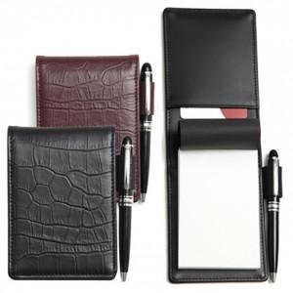 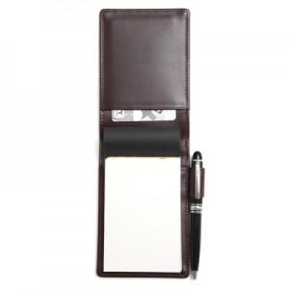 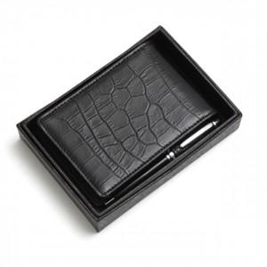

【상세/제작정보】

【인쇄/포장옵션】 | 불박 / 싸바리케이스

【공급단가】 | 수량 | 200~ | 500~ | 1,000~ | 2,000~ | 3,000~
*VAT별도 | 단가 | 33,750원 | 32,500원 | 31,250원 | 30,000원 | 29,250원

【상품 URL】 | http://www.easy1.co.kr/src/goods_detail.php?gdno=18227

